关系图
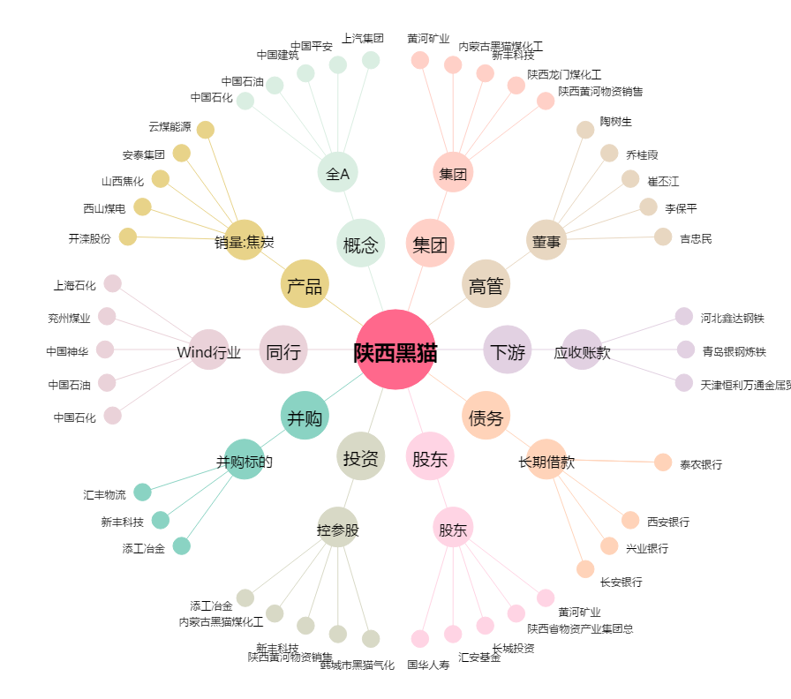
陕西黑猫[601015.SH] - 关系概览图

